Sheet1

 | FICHA TECNICA
 | AMS-DB001A-S

Room 10C60/10C62. 10F Shanghai Mart Tower | www.amsupplyasia.com
2299 Yan An. Road West, Changning District | +86 21 5291 9259
Shanghai 200336 China | info@amsupplyasia.com

SISTEMA DE TIMBRE
Referencia | AMS-DB001A-S
Material | Acero inoxidable 304
Voltaje de outdoor/indoor | 100V~240V
Voltaje de timbre | 110V / 220V
OTRAS CARACTERÍSTICAS
»»Sistema de timbre de cableado Cat5 (DND / CLEAN UP / BELL)
Detalles de SISTEMA DE TIMBRE
 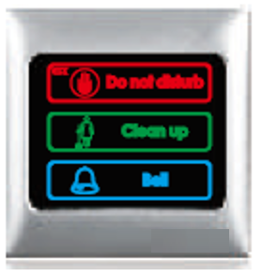 | 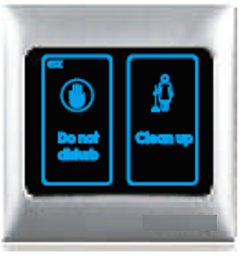

Información de Embalaje
Unidades por caja | 10
Medidas de la caja (mm) | 610x420x170
Peso neto / bruto por caja (kg) | 8/9

 | AMS TECHNICAL DEPARTMENT
 | LAST REVIEW: SEP 22 2017

